功能名称
Part1：被测功能信息
游戏名称 | FM | 填写该功能所对应的游戏名称
功能名称 | 血能[血能汲取、凝练脉冲] | 填写该功能的具体功能名称
编写时间 | 2022.02.25-3.2 | 格式：yyyymmdd-yyyymmdd（编写开始时间－编写终止时间）
编写人员 | 吴厚杭 | 填写用例编写人员
Part2：测试数据（自动生成）
 | 用例总条数 | 测试进度 | 发现BUG数 | 用例外BUG数(手工输入) | 用例覆盖率
总用例情况 | 129 | 0% | 0 | 0 | 100.00%
A.功能部分情况 | 121 | 0% | 0 |  | 100.00%
B.场景部分情况 | 2 | 0% | 0 |  | 100.00%
C.性能部分情况 | 2 | 0% | 0 |  | 100.00%
D.兼容部分情况 | 4 | 0% | 0 |  | 100.00%
Part3：用例要素
1.用例标题：该用例标题。 2.前置条件/覆盖类型：填入用例执行的前置条件/覆盖类型（如：活动开启 or 活动关闭）。 3.测试方法/测试步骤：填入详细的测试方法/步骤（在xx情况，对xx目标，做xx操作）。 4.图示：有图示可插入具体图示。 5.质量要求/测试预期：填入详细的质量要求/测试预期，用例通过的标准。 6.测试结果：填入实际测试结果。 7.备注：用于填写测试相关数据，例如用例失败的结果或原因分析等。
Part4：测试结果
测试结果说明： 测试通过填Y、失败填N、用例不支持填NA、暂不填的视为TBD(如，适用于因前置条件失败而导致无法确认Y or N的情况)。Y/N/TBD/NA用不同底色标注出来(Y为绿底，N为红底，TBD为灰底，NA为黄底)。 最终测试完毕提交报告以进行质量评估时,不允许有空白项(即TBD)。 策划文档应支持，实际功能却不支持的（如：功能与策划文档出入），不管开发是否未支持或未实现，应评为N；对于前提条件不满足或功能性明确暂未支持或未实现，才允许酌情评为NA（关于这点，审核人员 应着重把关执行结果填写的合理性）。 测试方法说明： 1.按照用例逐一进行测试，并在测试后输出测试结果。 2.在测试失败条目后填写结果或原因分析。
用例序号 | 用例标题 | 前置条件/覆盖类型 | 测试方法/测试步骤 | 图示 | 质量要求/测试预期 | 测试结果 (Y/N/TBD/NA) | 备注
A.功能篇
A1 功能测试
A1.1 | 功能开放 | 开启时间 | 创建角色，点击洞府界面查看血能功能 |  | 创建角色后自动开启 |  | 配置文档为：W玩家等级 以下配置表在此文档中
A1.2 |  | 功能入口 | 点击洞府按钮进入，点击修为按钮 |  | 正确跳转血能界面
A2.3 | 血能UI | 图标icon | 查看洞府界面，血能功能图标显示 | 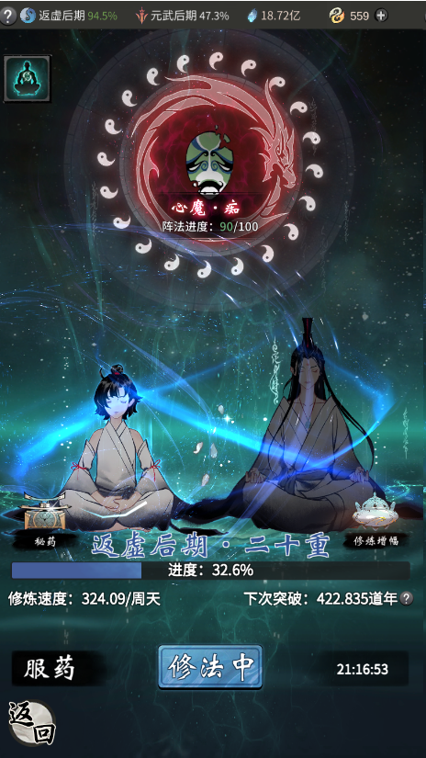 | 图标资源正确显示
A2.4 |  |  | 查看服药弹窗界面，经验药图标显示 |  | 图标资源正确显示
A2.8 |  |  | 查看血能等级文本显示 |  | 文本正确显示
A2.9 |  |  | 查看修炼速度文本显示
A2.10 |  |  | 查看下次突破文本显示
A2.11 |  |  | 查看修炼增幅界面文本显示
A2.12 |  |  | 点击界面左上角查看职业境界列表文本
A2.13 |  |  | 查看左上角境界文本显示
A2.14 |  |  | 查看经验药服用次数文本显示
A2.15 |  |  | 切换职业查看文本颜色 |  | 切换职业后文本颜色变化为该职业设置颜色 |  | 未确认
A2.16 |  | 按钮 | 点击血能功能图标，查看按钮表现 |  | 正常跳转至血能界面
A2.17 |  |  | 血能界面，点击左下角返回按钮 |  | 正常跳转回洞府界面
A2.18 |  |  | 点击服药按钮，查看按钮表现 |  | 正常弹窗服药界面
A2.19 |  |  | 点击职业切换按钮，查看按钮表现 |  | 正常弹窗职业选择界面
A2.20 |  |  | 点击修炼增幅，查看按钮表现 |  | 正常弹窗显示所有修炼增幅
A2.21 |  |  | 增幅界面点击前往按钮，查看按钮表现 |  | 正常跳转至提供增幅的功能界面
A3.1 | 角色升级（瓶颈） | 经验池 | 经验池进度<100%，查看是否可升级 |  | 不可升级，不显示升级按钮
A3.2 |  |  | 经验池进度=100%，查看是否可升级 |  | 可升级，显示升级按钮
A3.3 |  |  | 经验池进度>=100%，查看是否可升级 |  | 可升级，显示升级按钮
A3.4 |  |  | 经验池进度>=100%时，查看经验池文本显示 |  | 超出部分文本显示为绿色字体
A3.5 |  |  | 查看突破按钮位置 |  | 显示于经验池进度条正上方
A3.6 |  |  | 查看经验池进度表现情况 |  | 百分比和数值两种形式来回切换表现，显示于进度条中间
A3.7 |  |  | 查看挂机修炼时，经验进度增加情况 |  | 正常根据周期增加经验
A3.8 |  |  | 查看经验池进度条增加数值与修炼速度数值是否一致 |  | 增加经验与显示数值一致 |  | 玩家实际获取的经验=每次产出经验*吸收率 经验吸收率配置在PlayerExp表ExpRate字段
A3.9 |  |  | 使用经验药未上限，点击经验药时，血能进度增加情况 |  | 正常根据经验药效果增加血能
A3.10 |  |  | 使用经验药未上限，点击经验药时，血能增加表现 |  | 飘字显示血能增加
A3.11 |  |  | 使用经验药未上限，点击经验药时，战力增加表现 |  | 飘字显示战力增加
A3.12 |  |  | 使用经验药未上限，点击服用 低品质 经验药时，查看使用经验药表现 |  | 正常弹窗提醒服用的为低品质经验药 |  | 低品质包括：同境界绿色及以下品质&低境界经验药
A3.13 |  |  | 服药弹窗界面，点击取消，查看使用经验药表现 |  | 关闭弹窗界面，没有使用经验药
A3.14 |  |  | 服药弹窗界面，点击确定，查看使用经验药表现 |  | 正常根据经验药效果增加经验
A3.15 |  |  | 服药弹窗界面，点击‘不在提醒’，再次点击低品质经验药 |  | 正常根据经验药效果增加经验
A3.16 |  |  | 服药界面，无经验药时，查看界面显示 |  | 显示所有获取经验药途径
A3.17 |  |  | 点击获取途径的文本，查看功能表现 |  | 正确跳转至获取界面
A3.18 |  |  | 跳转至获取界面后，点击返回，查看返回界面 |  | 正确返回至血能服药界面
A3.19 |  |  | 服药界面，有经验药时，查看界面显示 |  | 显示所有背包中的经验药
A3.20 |  |  | 查看经验药摆放顺序 |  | 摆放顺序正确，高品质经验药摆放至左边
A3.21 |  |  | 使用经验药未上限，背包存在经验药时，查看红点提醒 |  | 洞府血能功能正常红点提示
A3.22 |  |  | 使用经验药上限，点击经验药时，血能进度增加情况 |  | 不增加血能
A3.23 |  |  | 使用经验药上限，点击经验药时，查看使用经验药表现 |  | 正常飘字提醒‘爵位晋升or等待时间**，可重置服药’
A3.24 |  |  | 增加血能时，查看 属性提升 飘字 |  | 正确飘字显示所增加属性值 |  | PlayerLv表ExpAttrId字段
A3.25 |  |  | 角色属性界面，属性增加时，查看面板属性变化 |  | 面板属性实时变化
A3.26 |  |  | 切换职业，查看提示属性时，是否按配置切换 |  | 转换提升的属性
A3.22 |  | 经验池满 | 查看封顶储量 | 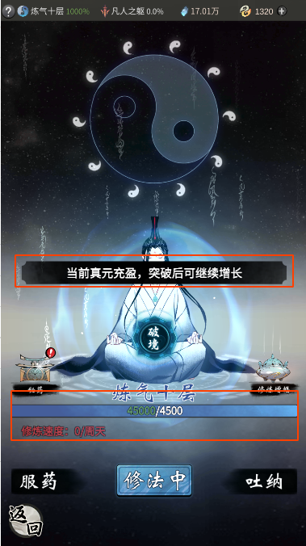 | 经验池封顶储存1000%血能值 |  | 储存上限为=小境界所需总经验*累积倍率 等级倍率配置：ExpAccumulation字段
A3.23 |  |  | 修炼增加经验时，查看属性提升飘字 |  | 飘字提示'突破后可持续增加'
A3.24 |  |  | 查看挂机修炼时，经验进度增加情况 |  | 不增加经验
A3.25 |  |  | 使用经验药未上限，点击经验药时，经验进度增加情况 |  | 不增加经验
A3.26 |  |  | 使用经验药未上限，点击服用 低品质 经验药时，查看使用经验药表现 |  | 正常弹窗提醒服用的为低品质经验药
A3.27 |  |  | 点击低品质经验药，查看服用效果 |  | 飘字提醒‘已修炼极限，无法服用’
A3.28 |  |  | 使用经验药上限，点击经验药时，经验进度增加情况 |  | 不增加经验
A3.29 |  |  | 使用经验药上限，点击经验药时，查看使用经验药表现 |  | 正常飘字提醒使用经验药上限、经验池已满
A3.30 |  |  | 查看修炼速度文本显示 |  | 修炼速度变成0，文本显示红字字体
A3.31 |  |  | 对应配置表计算经验池满时显示数值是否正确 |  | 数值在血能进度条上正确显示
A3.32 |  | 升级状态 | 可升级时，点击升级按钮，查看升级表现 |  | 展示升级动画，升级成功
A3.33 |  |  | 升级成功，查看经验池消耗 |  | 经验池经验扣除100%
A3.34 |  |  | 升级成功，查看级数变化 |  | 该境界级数+1
A3.35 |  |  | 升级成功，查看属性变化表现 |  | 界面弹出突破成功展示，显示到达*级，属性增加文本
A3.36 |  |  | 点击任意位置查看是否关闭展示界面 |  | 正常关闭展示界面
A3.37 |  |  | 查看战斗力提升表现 |  | 战斗力数值正确增加
A3.38 |  |  | 升级成功，查看属性界面变化 |  | 属性正确增加
A4.1 | 凝练血脉（突破） | 触发条件 | 当角色等级到达该境界最高等级且经验池经验到达>100%时，查看是否可触发突破 | 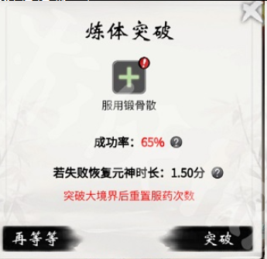 | 触发突破并显示突破按钮 |  | 特定等级需要凝练血脉，触发开关配置在BreakTrigger字段
A4.2 |  |  | 当角色等级未到达该境界最高等级且经验池经验到达>100%时，查看是否触发可突破 |  | 不触发突破并显示升级按钮
A4.3 |  | 突破弹窗 | 点击突破按钮查看按钮表现 |  | 正常弹出凝练道具选择窗口
A4.4 |  |  | 突破弹窗界面，查看每个境界基础成功率 |  | 基础成功率与配置表一致 |  | 基础成功率配置在BreakRate字段
A4.5 |  |  | 查看突破按钮位置 |  | 显示于经验池进度条正上方角色身上
A4.6 |  | 成功率 | 凝练道具选择窗口，选择不同品质道具，查看成功率 |  | 成功率正确增加，计算结果与公式一致
A4.7 |  |  | 选择一种凝练道具后，再次选择其他凝练道具，查看放入情况 |  | 无法叠加放入凝练道具 |  | 每次凝练可以添加的道具数量固定为1
A4.8 |  |  | 选择一种凝练道具后，再次选择相对更低品质道具，查看成功率 |  | 成功率正确降低 |  | 道具提供的成功率配置在IncreaseRate字段
A4.9 |  |  | 选择一种凝练道具后，再次选择相对更高品质道具，查看成功率 |  | 成功率正确增加
A4.10 |  |  | 成功率<100%时，点击突破查看功能表现 |  | 正常弹出突破窗口
A4.11 |  |  | 成功率>100%时，点击突破查看功能表现 |  | 直接跳转至画阵，结束后必定突破成功
A4.12 |  |  | 突破失败后，成功率<100%，放入凝练道具，查看成功率 |  | 成功率正确增加
A4.13 |  |  | 凝练道具选择窗口,查看 凝练道具图标显示 |  | 道具图标正确显示
A4.14 |  |  | 凝练道具图标底纹 |  | 图标底纹正确显示
A4.15 |  |  | 凝练道具文本显示 |  | 道具文本正确显示
A4.16 |  |  | 凝练道具排序情况 |  | 图标按品质从左至右正确排序
A5.1 | 凝练弹窗UI | 文本 | 切换职业查看突破文本显示职业是否正确 | 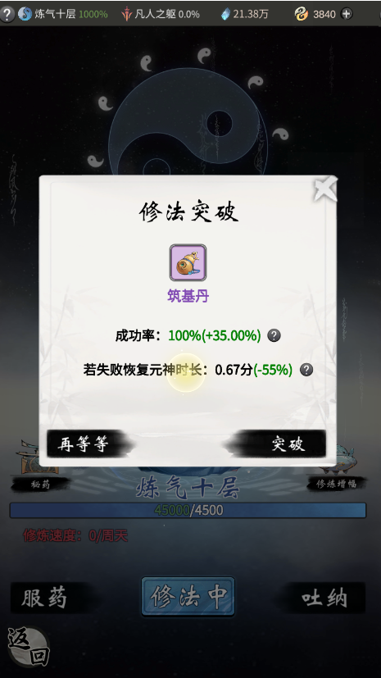 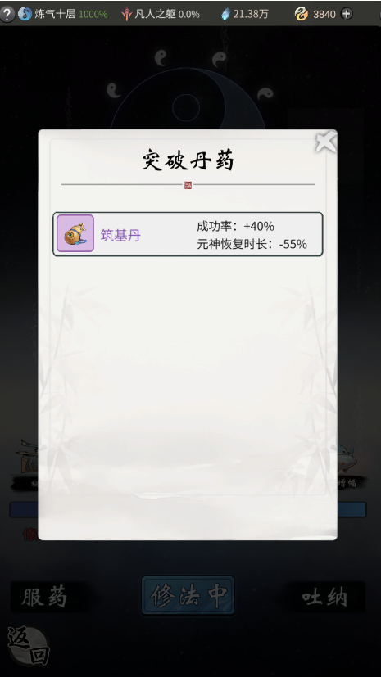 | 正确显示所突破的职业
A5.2 |  |  | 查看突破成功率文本显示 |  | 成功率文本显示正确，为红字字体
A5.3 |  |  | 放入凝练道具，查看成功率文本显示 |  | 成功率文本显示为绿色字体
A5.4 |  |  | 查看突破失败元神恢复文本显示 |  | 元神恢复文本显示正确
A5.5 |  |  | 查看重置服药次数的提示文本 |  | 文本显示正确，为红色字体
A5.6 |  | 按钮 | 点击窗口关闭按钮，查看窗口表现 |  | 正确关闭窗口
A5.7 |  |  | 点击窗口突破按钮，查看窗口表现 |  | 正确关闭窗口并开始突破
A5.8 |  |  | 点击道具槽，查看按钮表现 |  | 正确弹出使用凝练道具选择窗口
A5.9 |  |  | 凝练道具选择窗口，点击成功率右侧提示按钮，查看成功率计算来源 |  | 正确显示所有来源
A5.10 |  |  | 凝练道具选择窗口，点击元神恢复时长右侧提示按钮，查看恢复时长计算 |  | 正确显示受损恢复时长计算方式
A5.11 |  | 界面操作 | 当背包无该境界凝练道具时，点击道具槽，查看是否有可使用道具 |  | 与背包显示一致，无存在道具
A5.12 |  |  | 当背包存在该境界凝练道具时，点击道具槽，查看是否有可使用道具 |  | 与背包显示一致，存在道具
A5.13 |  |  | 点击道具图标，查看是否可使用 |  | 正确放入道具槽
A5.14 |  |  | 查看道具槽是否有红点提醒 |  | 正确显示红点提示有道具可放入
A5.15 |  |  | 点击突破按钮，查看功能表现 |  | 正确跳转至画阵界面
A6.1 | 突破成功 | 属性 | 查看获得属性表现 |  | 飘字显示所获得属性后再飘字显示战斗力提升
A6.2 |  |  | 查看人物属性面板 |  | 属性面板对应数值增加正确
A6.3 |  |  | 查看人物战斗力 |  | 战斗力增加正确
A6.4 |  | 动画 | 血能界面，查看突破成功时动画表现 |  | 角色模型上展示成功动画
A6.5 |  | 服药重置 | 服药未上限，突破成功后，查看服药数量 |  | 重置服药数量
A6.6 |  |  | 服药上限，突破成功后，查看服药数量
A6.7 |  | 境界顺序 | 玩家在境界前期最后一级突破成功，查看突破后境界 |  | 突破后从前期转变为中期 |  | PlayerExp表 大境界LState 小境界MState
A6.8 |  |  | 玩家在境界中期最后一级突破成功，查看突破后境界 |  | 突破后从中期转变为后期
A6.9 |  |  | 玩家在境界后期最后一级突破成功，查看突破后境界 |  | 突破后从后期转变为下个境界前期
A7.1 | 突破失败 | 元神受损弹窗 | 点击元神受损按钮，查看按钮表现 | 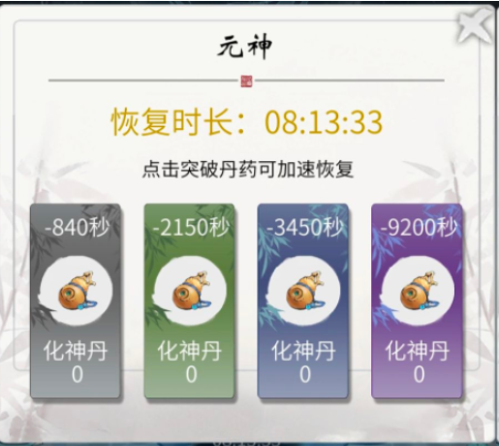 | 正确弹出使用道具恢复元神窗口
A7.2 |  |  | 点击元神受损按钮，查看倒计时文本显示 |  | 倒计时文本显示正常 |  | 凝练失败后进入冷却期，冷却配置在BreakCd字段
A7.3 |  |  | 查看凝练道具图标显示 |  | 图标显示正确与其他界面一致
A7.4 |  |  | 查看凝练道具图标品质底纹显示 |  | 品质底纹显示正确与其他界面一致
A7.5 |  |  | 点击凝练道具，查看倒计时表现 |  | 倒计时时长正确减少 |  | 道具减少的冷却时间配置在ReduceTime字段
A7.6 |  |  | 点击凝练道具，查看道具数量 |  | 道具数量正确减少
A7.7 |  |  | 若经验池未至上限，查看是否继续增加经验 |  | 根据修炼速度正常增加经验
A7.8 |  |  | 血能界面，查看突破失败时动画表现 |  | 角色模型上展示失败动画
A7.9 |  |  | 突破失败后，进入凝练道具选择窗口，查看成功率 |  | 成功率增加，与配表一致
A7.10 |  | 画阵 | 点击突破按钮，查看功能表现 | 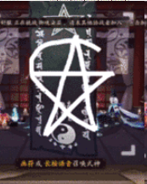 | 跳转至画阵功能
A7.11 |  |  | 画阵结束后，查看突破结果显示 |  | 正确显示突破结果
A7.12 |  |  | 若基础成功率>=100%，点击突破按钮，查看功能表现 |  | 跳转至画阵功能
A7.13 |  |  | 画阵结束后，查看突破结果显示 |  | 必定突破成功
A7.14 |  |  | 不作画，查看是否可进行突破 |  | 一直停留在画阵界面
A7.15 |  |  | 任意作画，查看是否可突破 |  | 正确突破播放放凝练表现和凝练结果
A8.1 | 爵位晋升 | 触发条件 | 突破成功并跨越大爵位时查看是否触发爵位晋升 |  | 正确触发爵位晋升
A8.2 |  | 晋升动画 | 查看爵位晋升动画显示 |  | 动画正确显示
A8.3 |  |  | 查看动画时，人物形象是否正确同步 |  | 人物形象正确同步
A8.4 |  | 获得属性 | 需爵位晋升时，点击突破时查看是否获得属性 |  | 不会获得属性
A8.5 |  |  | 需爵位晋升时，晋升成功后是否获得属性 |  | 正确获得属性

B.战斗篇
B1 战斗场景测试
B1.1
B1.12
C.性能篇
C1 性能测试
C1.1
C1.12

D.兼容篇
D1 设备兼容测试
D1.1
D1.12

D2 系统兼容测试
D2.1
D2.12

E.XXX
E1 XXX

配置表
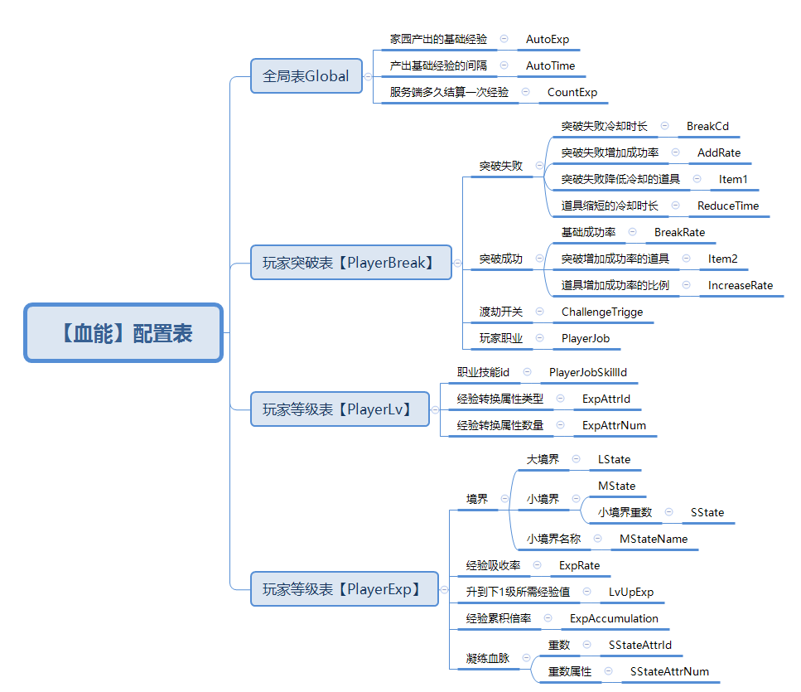

脑图
